关系图
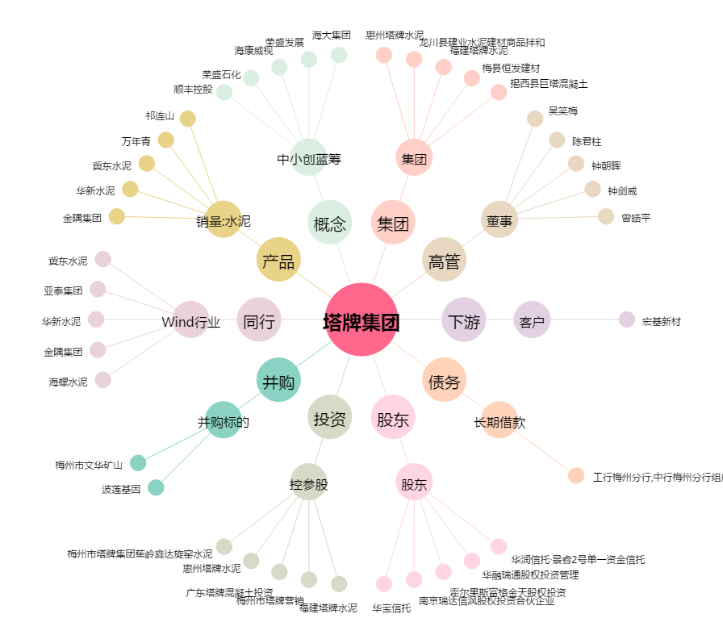
塔牌集团[002233.SZ] - 关系概览图

